상품제안서
국산 통통 plus 투명 마스크 | 상품코드: F21343

 |  |  |  |  |  |  | 02-412-0044 | www.easy1.co.kr
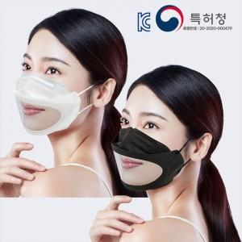 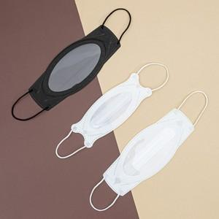 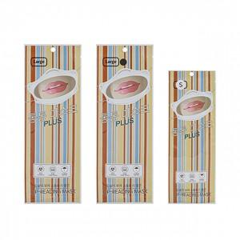

【상세/제작정보】

【인쇄/포장옵션】 | 스티커 / 포장불가능

【공급단가】 | 수량 | 100~ | 300~ | 500~ | 1,000~ | 3,000~
*VAT별도 | 단가 | 3,980원 | 3,730원 | 3,590원 | 3,450원 | 3,360원

【상품 URL】 | https://dev.easy1.co.kr:443/src/goods_detail.php?gdno=21343

